ERD
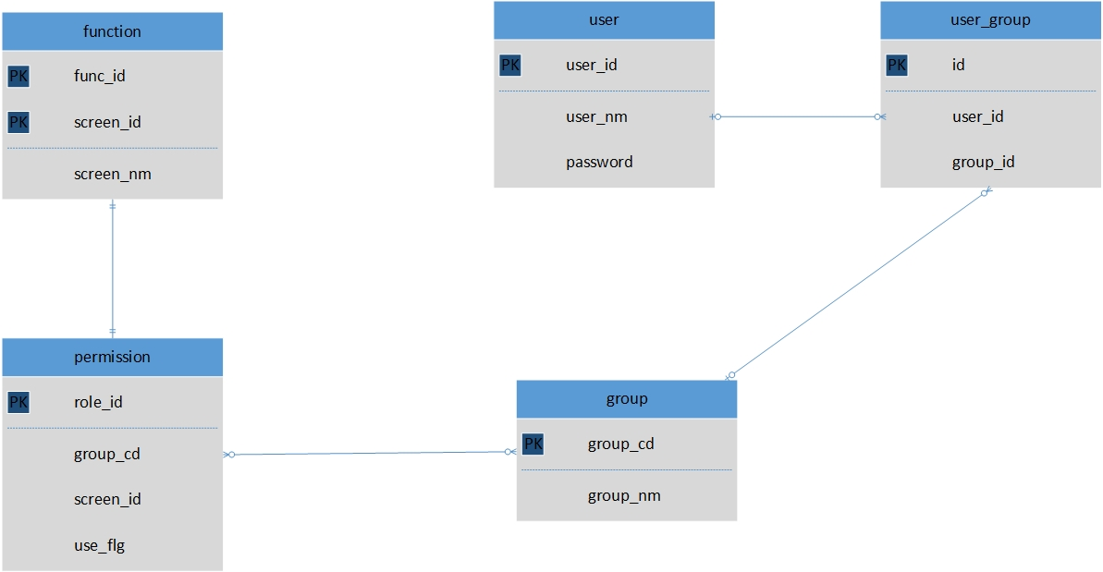
DB Design | System name | HotelWebsite | Người tạo | HungNV | Ngày tạo | 2017-06-06
 | Tên tài liệu | Tài liệu định nghĩa Entity | Người update |  | Ngày update
 |  | ERD

1.Setting quyền hạn

